Khu vực
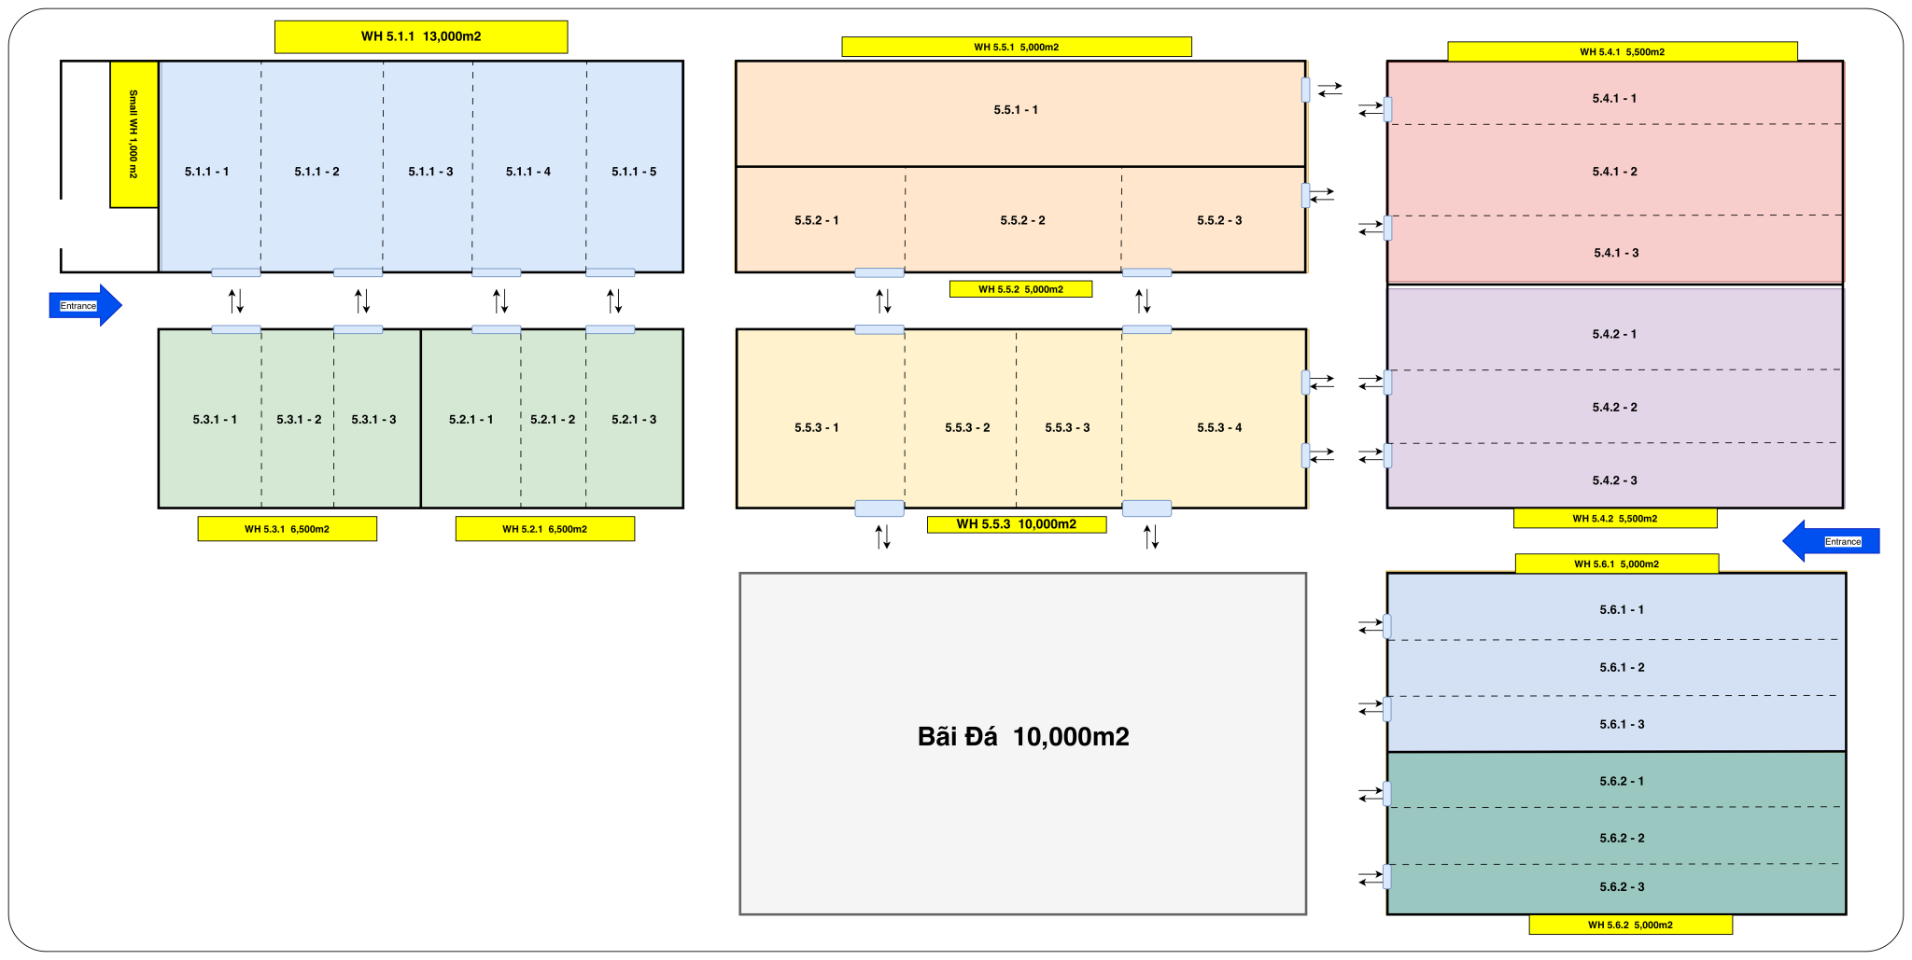
KHU VỰC TRONG MỘT KHO
MÃ | zone_id | zone_name | warehouse_id
MÔ TẢ | MÃ KHU VỰC | TÊN KHU VỰC | Mã kho
VÍ DỤ | 5.1.1 | 5.1.1 | BCC5
 | 5.2.1 |  | BCC5
 | 5.3.1 |  | BCC5
 | 5.4.1 |  | BCC5
 | 5.4.2 |  | BCC5
 | 5.5.1 |  | BCC5
 | 5.5.2 |  | BCC5
 | 5.5.3 |  | BCC5
 | 5.6.1 |  | BCC5
 | 5.6.2 |  | BCC5
Ghi chú: TVL chỉ cần điền tên khu vực. SLG đã cập nhật mã khu vực như thống nhất về layout trong lần gần nhất

